Трикотаж
 |  |  |  | info@likadress.ru | К оплате: | 0.00 руб
 |  | Прайс-каталог | 8-800-250-95-37

 |  | производителя трикотажа LikaDress.ru |  | ул. Наговицыной-Икрянистовой, д. 6
 |  | 01.03.2024 13:44 |  | г. Иваново, Россия, 153002
Фотография | Артикул | Название | Ссылка на сайт | Размер | От 1 шт | Цена со скидкой от 1 шт | от 3000р | Цена со скидкой от 3000р | от 25000р | Цена со скидкой от 25000р | от 45000р | Цена со скидкой от 45000р | Заказ, шт | Сумма
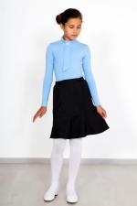 | 3855 | Юбка Переменка Арт. 3855 | https://likadress.ru/catalog/detskie_platya/~yubka_peremenka_3855 | 30 | 689.00 руб | 345.00 руб | 450.00 руб | 225.00 руб | 428.00 руб | 214.00 руб | 405.00 руб | 203.00 руб | 0 | 0.00 руб
 |  |  |  | 32 | 689.00 руб | 345.00 руб | 450.00 руб | 225.00 руб | 428.00 руб | 214.00 руб | 405.00 руб | 203.00 руб | 0 | 0.00 руб

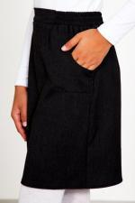 | 3853 | Юбка Школьница Арт. 3853 | https://likadress.ru/catalog/detskie_platya/~yubka_shkolnica_3853 | 30 | 643.00 руб | 322.00 руб | 420.00 руб | 210.00 руб | 399.00 руб | 200.00 руб | 378.00 руб | 189.00 руб | 0 | 0.00 руб
 |  |  |  | 32 | 643.00 руб | 322.00 руб | 420.00 руб | 210.00 руб | 399.00 руб | 200.00 руб | 378.00 руб | 189.00 руб | 0 | 0.00 руб

